Feuil1
Dispositif d’Indemnisation de Perte d’Activité « DIPA »
Chirurgiens-dentistes

Paramètres | Remplir avec les données de la CPAM

Année 2019 | Honoraires hors entente directe (hors rémunérations)
 | Honoraires tirés de l’entente directe
Année 2020 | Honoraires hors entente directe (hors rémunérations) pendant la période du 16 mars au 30 juin
 | Honoraires tirés de l’entente directe pendant la période du 16 mars au 30 juin

 | Remplir avec les données de votre logiciel de gestion

Détail des honoraires en entente directe (ED) en 2020 | du 16 mars au 30 mars
 | du 1 avril au 30 avril
 | du 1 mai au 31 mai
 | du 1 juin au 30 juin
 | Total | - €

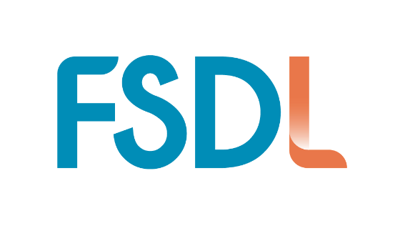
aides perçues pour la période du 16 mars au 30 juin |  |  |  | Prorata Période |  | Honoraires hors entente directe (hors rémunérations) pendant la période du 16 mars au 30 juin 2019 | Honoraires tirés de l’entente directe pendant la période du 16 mars au 30 juin 2019
 |  |  |  | 0.2917 |  | - € | - €
 | IJ perçues
 | allocation d'activité partielle |  |  | Plafond ED/mois |  |  | 8,650 € |  | Plafond ED/ periode | 30,275 €
 | Fond de solidarité
 | Aide régionale

 | Acompte DIPA |  |  | % temps | 14.29% | 28.57% | 28.57% | 28.57% | 100.00%
 |  |  |  | TRUE | 16mars/30mars | 1 avril / 30 avril | 1 mai / 31 mai | 1 juin / 30 juin
Calcul de l'aide |  |  |  | 2019 | - € | - € | - € | - € | - €
 |  |  |  | 2020 | - € | - € | - € | - € | - €
DIPA en fonction des données de la CNAMTS |  |  |  | Plafond ED | 4325 | 8,650 € | 8,650 € | 8,650 € | 30,275 €
 | H2019 | - € |  | Activité constatée |  | 5% | 60% | 132% | 197%
 | H2020 | - € |  |  |  | 2.54% | 30.46% | 67.01% | 100%
 | Pourcentage d'activité | 0.0% |  | proportion | 0.5 | 1.000 | 1.000 | 1.000
 | Taux de charge CD | 43.1% |  | Activité/période |  | 2.54% | 30.46% | 67.01%
 | Charges fixes | - €
 | Total aides | - € | Choix ED pour calcul de l'aide | 2019 | - € | - € | - € | - € | - €
Aide DIPA |  | - € |  | 2020 | 4,325 € | 8,650 € | 8,650 € | 8,650 € | 30,275 €
 | Montant à rendre | - €

DIPA en fonction des données personnelles |  |  |  | Taux de charge |  | > 60% | 47.6%
 | H2019 | - € |  |  |  | de 30 à 60 % | 44.6%
 | H2020 | 30,275 € |  |  |  | < à 30 % | 43.1%
 | Pourcentage d'activité | 0.0%
 | Taux de charge CD | 43.1%
 | Charges fixes | - €
 | Totale aides | - €
 | Aide DIPA | - €
 | Montant à rendre | - €
Contestation :
 | Différence | - €
 |  | 0%

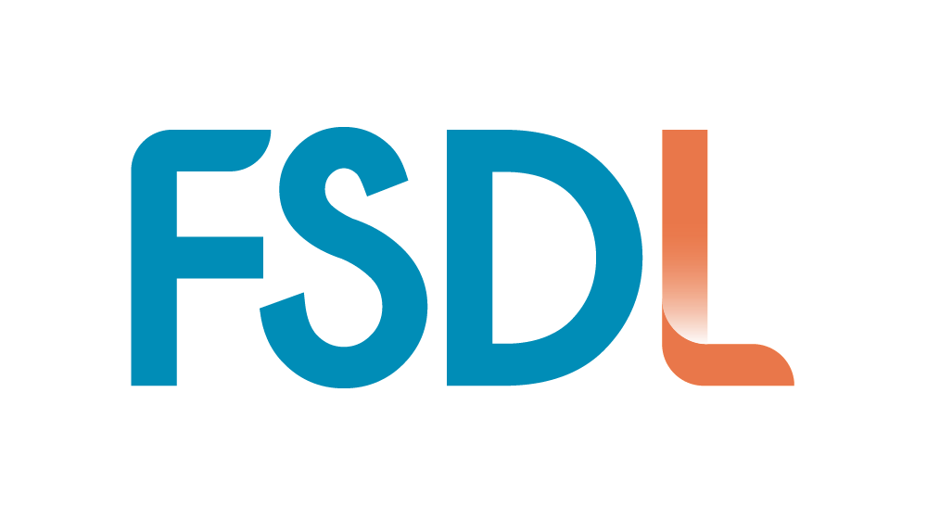

 | F.S.D.L.
 | 20, rue de Marne
 | 94140 Alfortville

 | https://www.fsdl.fr/
 | secretaire@fsdl.fr

